ONE LITE
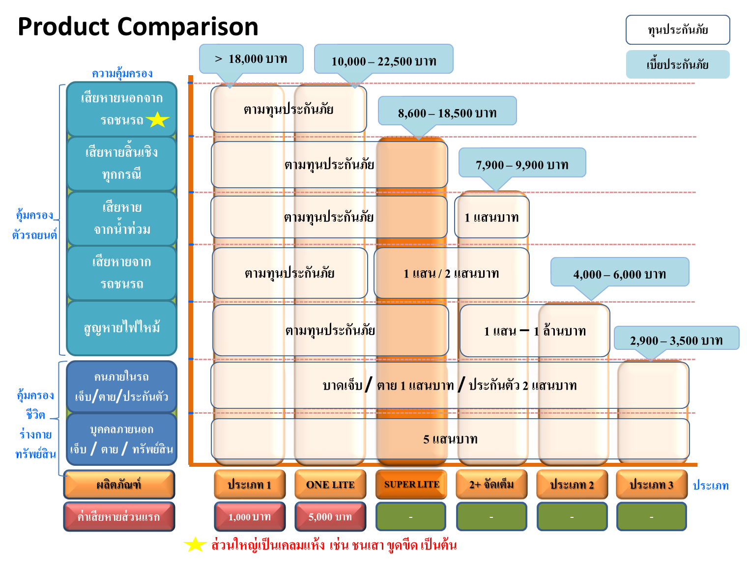
กลุ่มลูกค้าเป้าหมาย ONE LITE

 | - สำหรับรถยนต์ที่มีอายุตั้งแต่ 1 ถึง 16 ปี* (เฉพาะรถยุโรปรับถึง 10 ปี) | - ลูกค้าต้องการอัตราเบี้ยประกันภัยราคาเบาๆ
 | - พร้อมจะรับผิดชอบค่าเสียหายส่วนแรก (ในกรณีเป็นฝ่ายผิดหรือไม่มีคู่กรณี) | - รับเฉพาะรถเก๋ง และ รถกระบะ ที่มีการใช้งานส่วนบุคคลไม่ใช้เพื่อการรับจ้างสาธารณะ
 |  | หรือ ให้เช่า
หมายเหตุ
 | : ไม่รับรถยนต์ป้ายแดง ที่ยังไม่มีการจดทะเบียนกับกรมการขนส่งทางบก
 | : รับประกันภัยเฉพาะรถยนต์ตามตารางทุนประกันภัยรถยนต์ ธนชาต One Lite เท่านั้น
 | : ไม่รับรถยนต์รถยุโรปกลุ่ม 1 และกลุ่ม 2 ที่มีอายุตั้งแต่ 11 ถึง 16 ปี
 | * รถยนต์อายุระหว่าง 11 - 16 ปี รับประกันเฉพาะรถญี่ปุ่นที่มีการผลิตภายในประเทศไทยเท่านั้น (CKD.)

จุดขายของผลิตภัณฑ์

 | - อัตราเบี้ยประกันภัยเริ่มต้น 10,000 บาท ต่อปี | - ทุนประกันภัย สูญหาย และไฟไหม้ ตั้งแต่ 200,000 - 2,000,000 บาท
 | - เป็นกรมธรรม์แบบไม่ระบุชื่อผู้ขับขี่ | - ไม่ต้องตรวจสภาพรถยนต์ก่อนทำประกันภัย
 | - บริการช่วยเหลือฉุกเฉิน 24 ชั่วโมงบนท้องถนนทั่วไทย

รายละเอียดผลิตภัณฑ์

 | - ค่าเสียหายส่วนแรก 5,000 บาท (ในกรณีที่เป็นฝ่ายผิดหรือไม่มีคู่กรณี)
 | หมายเหตุ : ยกเว้นกรณี เกิดจากการเฉี่ยวชนกับยานพาหนะทางบก* จะไม่ถูกเรียกเก็บค่าเสียหายส่วนแรก 5,000 บาท
 | ยานพาหนะทางบก* หมายถึง รถที่เดินด้วยกำลังเครื่องยนต์ โดยใช้พลังงานเชื้อเพลิง เช่น น้ำมัน ก๊าซ หรือ กำลังไฟฟ้า และรวมถึงรถพ่วง รถ ไฟ รถราง
 | - มาตรฐานการซ่อมอู่ทั่วไป ในเครือธนชาตประกันภัย
 | - ให้ความคุ้มครองต่ออุบัติเหตุที่เกิดจากการใช้รถยนต์นั่งส่วนบุคคล หรือรถกระบะ ที่อายุตั้งแต่ 1 - 16 ปี ความรับผิดต่อชีวิตและทรัพย์สินของบุคคลภายนอก
 | ซึ่งหมายรวมถึง ความเสียหายต่อรถยนต์ ความคุ้มครองอุบัติเหตุส่วนบุคคล ค่ารักษาพยาบาล สำหรับคนในรถที่เอาประกัน และการประกันตัวผู้ขับขี่

การคิดทุนประกันภัยรถยนต์

 | ตัวอย่างการคำนวณทุนประกันภัยรถยนต์ราคารถยนต์ที่ 330,000 บาท ให้คูณที่ 80% ของมูลค่ารถยนต์ในขณะที่เอาประกันภัย
 | - ทุนประกันภัย 260,000 ให้เลือกความคุ้มครองทุนประกันภัย 300,000
 | - ทุนประกันภัย 1,150,000 บาท ให้เลือกใช้ ความคุ้มครองทุนประกันภัย 1,200,000
 | - ทุนประกันภัยรถยนต์ ONE LITE รับผิดชอบอุปกรณ์เสริม / อุปกรณ์เพิ่มเติม ในวงเงินไม่เกิน 50,000 บาท

อุปกรณ์เสริม / อุปกรณ์เพิ่มเติม (คุ้มครองไม่เกิน 50,000 บาท)

 | - คุ้มครองอุปกรณ์เสริม / อุปกรณ์เพิ่มเติม ที่ติดตั้งเพิ่มเติมนอกเหนือจากอุปกรณ์มาตรฐานที่ติดตั้งมาจากโรงงานประกอบรถยนต์หรือศูนย์จำหน่ายรถยนต์
 | ยกเว้น เครื่องเสียง + วิทยุ + โทรทัศน์ + จานรับสัญญาณดาวเทียม + คอก + แหนบ + เพลา
 | ที่ติดตั้งเพิ่มเติมนอกเหนือจากโรงงานประกอบรถยนต์หรือศูนย์จำหน่ายรถยนต์ เท่านั้นที่ไม่คุ้มครอง

ตารางเปรียบเทียบความคุ้มครองประกันภัยรถยนต์ประเภทต่างๆ

